战斗队伍配置
战斗队伍

一个战斗小队内包含6个战车单位
玩家最多可以拥有4个战斗小队
玩家可以在编队界面对战斗小队进行编成
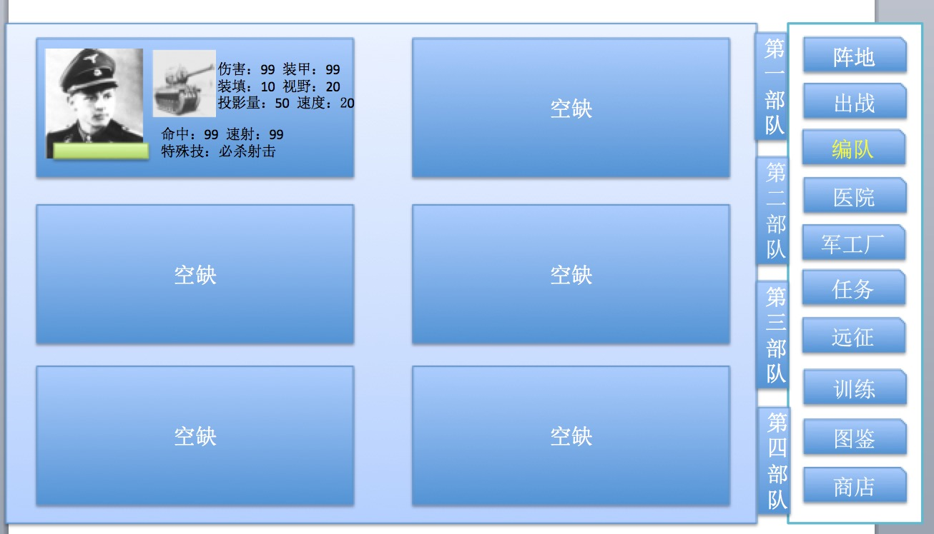

在每场战斗开始前需要玩家对小队的战斗位置进行设置，
战斗位置由关卡设计预先设置好，玩家只能决定该位置布置的单位，不能自由选择位置
这么做的目的是为了丰富PVE关卡的设置。

战场规则
战场规则

战场为诸多正方形格子拼接而成
一般情况下不小于20×20，战场形状视实际情况来决定，
由于战场相对于一般手游战棋更大，因此需要支持缩放功能，可参考Uniwar
每格只能同时存在一个战车单位
不同的地形对战车有不同的影响。
战场存在战争迷雾，对于非视野内的区域只能看到地形无法观察到是否有单位
战争迷雾采用阴影遮罩的形式

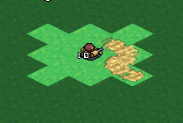

如上图：
正常情况下的坦克最大视野为以自身为中点，同移动力一样计算视野的范围

战场上地形会对视野值进行消耗，有些地形消耗得比较多，如森林，这种在地形上会有UI提示

 |  | （只是举例）

自己的坦克小队可以共享视野

未知敌人则代表该位置有敌方发动了攻击，但无法得知敌方的具体情况

战场上的地形要素主要存在以下几种

 | 砂地，不会造成任何影响

 | 草地，不会造成任何影响

 | 森林，移动力下降，隐蔽上升

 | 山地，移动力大幅下降，隐蔽大幅上升

 | 掩体，隐蔽上升

 | 无法移动，但不会遮挡视野

 | 无法移动，会一定程度上妨碍攻击

坦克的移动力即坦克的速度值，不同地块对于移动力是消耗操作
当一个坦克的剩余移动力小于一个地块的消耗需求时则无法移动到该地块

坦克的视野即坦克的视野值，不同地块对于视野值是消耗操作
当一个坦克的剩余视野值小于一个地块的消耗需求时，则该地块的战争迷雾不会取消。

战斗规则
战斗规则

战斗开始时一方开始行动，直到主动结束该回合再轮到另一方行动
策划可以配置在一场战斗内是玩家方先开始还是AI方先开始

回合内可以选择己方任意单位进行行动，所有单位行动完成后提示是否结束当前回合。
单位进行任何行为都会消耗行动点数
行动点数：单位执行行动时需要消耗的对应的行动点，只有在当前剩余行动点满足当前指令所需时才可以执行
选择单位后会出现单位的可移动区域以及单位的行动列表

移动：选中单位时出现单位的可移动区域，此时框选出单位的一级可移动范围和移动消耗能量点数

如果鼠标移动到可移动区域外，则在保持一级可移动范围的的框选UI前提下出现二级可移动范围的框选区域以及移动消耗的能量点数

行动列表: | 射击 | 消耗能量点数低，但效果有衰减
 | 精准射击 | 消耗能量点数高，效果不会衰减
 | 待命 | 什么都不做消耗所有剩余能量点进入朝向设置阶段。
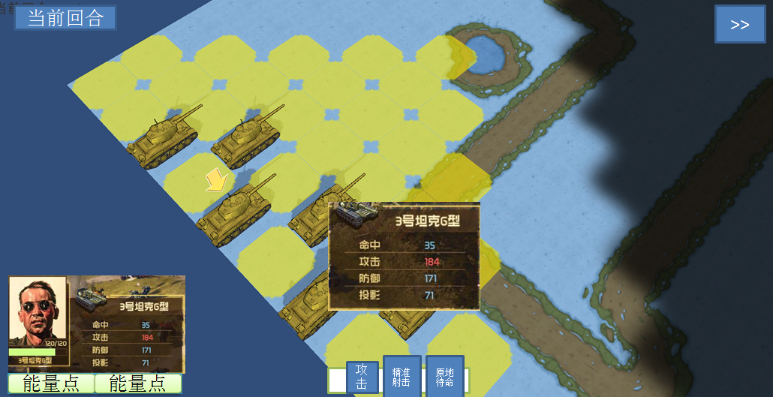

当剩余能量点满足下方的射击相关的需求且有可攻击目标时，射击的图标可点击，点击后出现可以攻击的目标

鼠标悬停在敌人身上时可以看到敌人的悬停信息

此时鼠标左键点击敌人就会对敌人执行攻击或者精准射击

当所有行动点都用完时执行完最后一次行动即进入朝向设置阶段，必须设置完朝向后才能选择其他单位

选取状态
当轮到该单位行动时则自动选取该单位，在选取状态下显示出该单位的可移动范围和可攻击目标，已经当前可行动单位的UI标识

选取状态和攻击状态下玩家可以通过对行动次序栏操作任意切换单位进行选取，被选取的单位会同样出现可移动范围和可攻击目标，但只有当前可行动单位可以进行实际操作，其他单位只是展示
在选取了非当前行动单位展示移动范围和攻击目标时，点击其他单位则视为选取其他单位，点击非单位目标，如地块，区域，则视为取消当前选取，变为选取当前可行动单位的状态
每次切换到新的单位镜头都会跟上对该单位进行居中显示

行动规则
单位可以进行的行动为，移动，攻击，设置朝向
其中，移动和攻击为并行不可叠加操作，即一个单位在一次行动回合中，只能选择攻击或者移动，
设置朝向则在移动或者攻击行为结束后可以设置

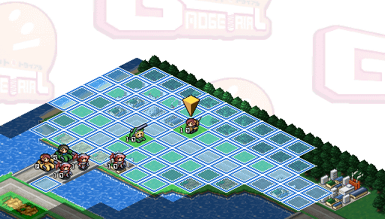

移动规则：
玩家的移动范围由移动力来决定，地形会消耗移动力
玩家不能移动到已部署单位的地块，这种情况下即使该地块处于玩家移动力消耗之内也不会显示可移动区域的UI
玩家通过点击地面的方式实现移动部署
当玩家点击了一个期望部署的对面后，显示出路线，以及在终点位置出现UI标识

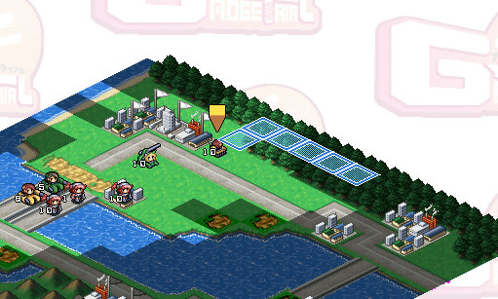

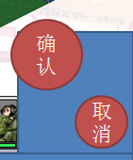

此时点击确认，则单位就会按照路线向指定地点移动
点击取消，则取消这次部署重新回到选取状态进行部署
移动中无法穿越敌方单位，无论敌我双方
如果敌人在视野内，则移动路径本身就要考虑敌方所在的位置，需要避开敌方
如果在路线上的战争迷雾中存在着敌方单位，则移动的单位就会停在该路线上敌方单位的前一个区域

战斗规则：
选择可以攻击的目标，视为进入攻击状态，则画面上方会出现敌我双方的重要属性对比

此时如果选取可以被攻击的其他目标，则敌方的数据会更新为当前选取的攻击目标的数据
如果选择非攻击目标则使为从攻击状态中脱出，上方的属性UI消失
在选取了可以被攻击的目标之后如果选择确认则会进入攻击执行阶段，开始切入战斗画面
在进入了攻击状态后如果选择取消则视为从攻击状态中脱出变为普通的选取状态

旋转炮塔的攻击距离为以自身为原点的8格
固定炮塔的攻击距离以己方朝向的3格范围内纵深的8格来计算
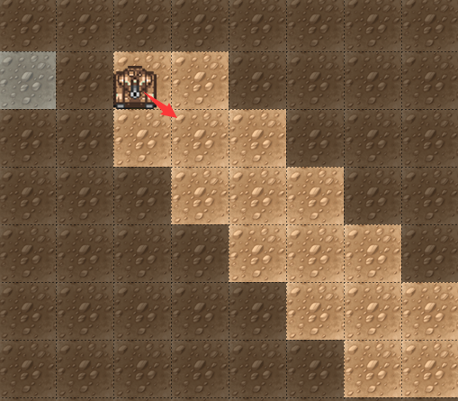
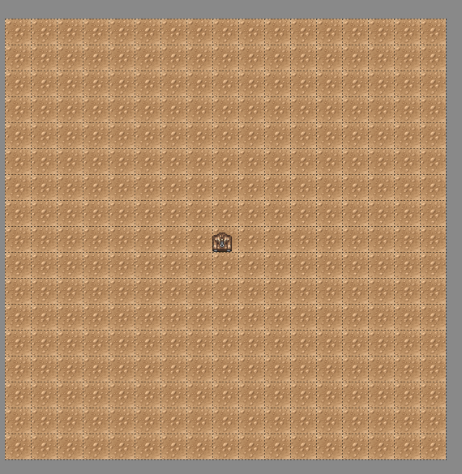

战斗画面：
选择确认进行攻击后，攻击单位的车长进行攻击确认表演，

当然我们可做得更酷炫一些，例如

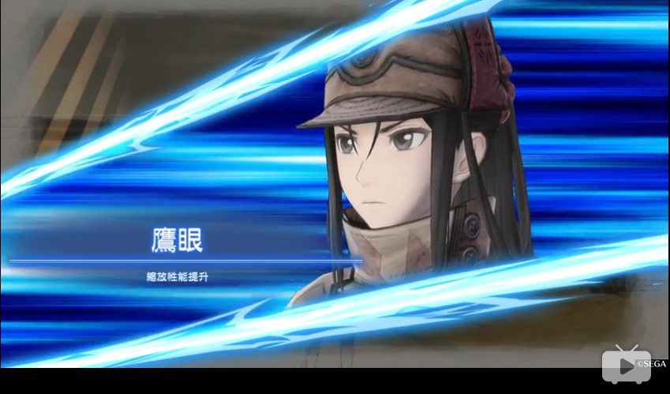

攻击确认表演完成后，进入模拟开炮界面
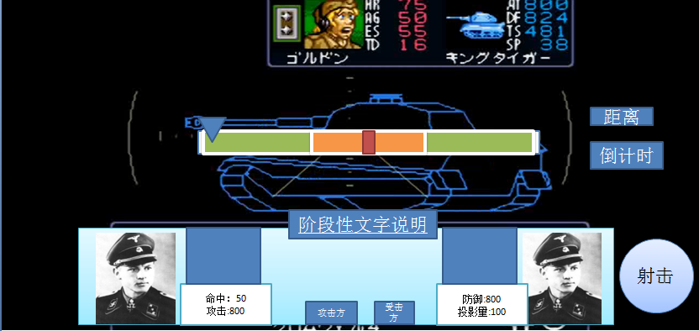

画面中央出现目标的线框图和命中区间条
目标线框图呈现的角度为当前攻击的角度，
目标的线框图同时还能呈现出目标的各部位区域强弱和要害
画面右下方是射击按钮，开始时命中区间条会有浮标快速的来回移动，按下射击时会停下，停下时所在区间位置决定命中结果是未命中，命中还是命中弱点

根据命中结果来决定下方中央的数据面板是否开始进行数据结算的演出

如果命中，则在敌方坦克线框图上被命中的位置出现爆炸表现效果
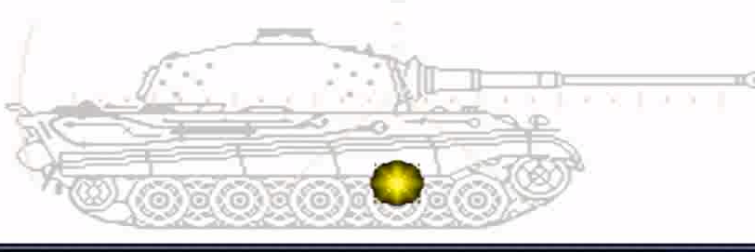

 |  |  |  |  |  |  |  | s

攻击会出现以下结果：
击毁：彻底丧失战斗力，而后爆炸
炮塔损毁：陷入无法攻击状态，N回合自动回复
履带损毁：陷入无法移动状态，N回合后自动回复
未命中
命中无部位损毁
炮塔损毁和履带损毁为覆盖状态，即已经进入该状态的坦克在状态中继续被攻击造成相同状态时，原状态被新状态覆盖，但炮塔损毁和履带损毁是可以同时存在的

完成后离开该界面返回到战场主画面，车长进行战斗结算表演

当然我希望能做的更帅点。

设置朝向
坦克总共可以设置8个朝向，但是在表现上为一个圆形，由程序自动帮玩家辅助矫正想要的方位
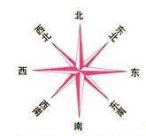

当玩家移动完成或者攻击完成后即进入设置朝向的环节
设置朝向需要二次确认
朝向设置完成后即视为被单位完成该次行动回合，轮到下一个单位进行行动

胜利条件
PVE中的关卡主要分为两类，进攻战和防守战，两者的胜利条件有所差异
进攻战：N个战斗回合内全歼敌方战车单位
防守战：全歼地方战车单位，或者N个战斗回合内己方依然存在着存活的战车单位

战斗胜利后即进入结算

战斗失败则返回主界面

玩家可以通过战斗结算获得资源，单位和经验
玩家在战斗中的损失不会自动恢复。

 |  |  |  | 击穿计算 |  |  | 部位破坏计算
具体公式
 |  |  |  | 攻击方主炮穿甲值 |  | A1 | 炮弹类型加成
命中率计算 |  |  |  | 攻击方驾驶员技能加成 |  | A2
 |  |  |  |  |  |  | 驾驶员技能影响
攻击方移动状态命中率惩罚 |  |  | D1 | 防御方被弹部位装甲值 |  | B1
防御方移动状态命中率惩罚 |  |  | D2 | 防御方掩体防御加成 |  | B2
防御方掩体命中率惩罚 |  |  | D3 | 防御方驾驶员技能加成 |  | B3
攻击距离惩罚 |  |  | D4
 |  |  | A1
攻击方驾驶员命中数值 |  |  | A2
攻击方驾驶员技能加成
 |  |  | B1 | 计算流程 |  |  | 计算流程
防御方投影量
 |  |  |  | 攻击命中后，根据计算公示计算是否击穿 |  |  | 攻击命中，未击毁目标时，根据计算公示计算是否破坏部位
计算流程 |  |  |  | 判定击穿，直接击毁目标
 |  |  |  |  |  |  | 攻击命中炮塔，可随机破坏主炮或炮塔座圈
根据计算公示计算攻击方此次攻击是否命中 |  |  |  | 计算公式：待定 |  |  | 攻击命中车体，可随机破坏履带
1/2随机命中部位：车体or炮塔
 |  |  |  |  |  |  | 固定炮塔类单位无法被破坏炮塔座圈
计算公式：待定
 |  |  |  |  |  |  | 计算公式：待定

 | 投影量距离衰减
 | 4 | 0.5 | 0.5
 | 3 | 0.7 | 0.7
 | 2 | 0.85 | 0.85
 | 1 | 0.95 | 0.95

 | 投影量=坦克投影量值*[100%-(5%*目标与坦克的距离格数*(1+目标与坦克的距离格数)/2）]*地形隐蔽值（90%or80%）

 | 车长命中=[100%-(5%*目标与坦克的距离格数*(1+目标与坦克的距离格数)/2）]

 | 命中=（投影量实际值+车长命中）

 | 如果有弱点。则弱点范围与命中共享，占命中的10% ，可配置
 | 范围条数值：400

 | 伤害=距离对应伤害值*个人技能加成-命中部位装甲值*个人技能加成

 | 实际伤害>0 击毁
 | -100<实际伤害<0

 |  | 1到20
 |  | 20到50
 |  | 50到100
 |  | >100
 |  |  |  |  | 1

